상품제안서
PGA 2단완전자동 암막우양산+150g 면사타올 | 상품코드: S45439

 |  |  |  |  |  |  | 02-713-8555 | www.synergygift.co.kr
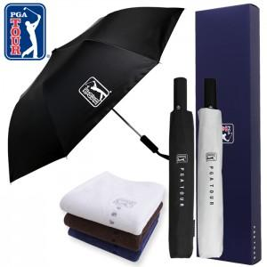

【상세/제작정보】 | <p><span style="font-size: 14pt;">※ 100개 미만 타올 인쇄 희망시 별도 문의 바랍니다.</span></p><p><span style="font-size: 14pt;">※ 우산집 인쇄 희망시 별도 문의 바랍니다.</span></p>

【인쇄/포장옵션】 | 실크, 원단 실크1도 / 포장지포장

【공급단가】 | 수량 | 50~ | 100~ | 300~ | 1,000~ | 3,000~
*VAT별도 | 단가 | 19,600원 | 17,900원 | 17,200원 | 16,400원 | 16,100원

【상품 URL】 | https://www.synergygift.co.kr:443/src/goods_detail.php?gdno=45439

